Setting Cetak Laporan
Update Data
Save PDF
Cetakan Laporan Realisasi

1. Download File Laporan FA Detil 16 Segmen (Format Excel) di aplikasi SAKTI di menu :
No | Jenis Laporan | Pilih | Keterangan | Ketentuan Sebelum Cetak Laporan
1 | Pagu dan Realisasi SP2D Per Koord, Subkoord, Per Jenis Belanja, Covid-19 | TRUE
2 | Pagu dan Realisasi SP2D Berdasarkan Laporan FA Detil 16 Segmen (s.d Level Detil) | FALSE | Format Permintaan dari Subkoord Evaluasi
3 | Pagu dan Realisasi SP2D Berdasarkan Laporan FA Detil 16 Segmen (s.d Level Detil) + Rincian SPP | FALSE
4 | Pagu dan Realisasi SP2D Berdasarkan Laporan FA Detil 16 Segmen (s.d Level Detil) + Periode Lalu s.d Periode Ini | FALSE
5 | Pagu dan Realisasi SP2D Berdasarkan Laporan FA Detil 16 Segmen (s.d Level Sub Komponen) | FALSE | Buat Laporan Kabag
2. Download File Realisasi (Format Excel) di aplikasi MONSAKTI di alamat https://monsakti.kemenkeu.go.id
6 | Rincian Data SPP | FALSE
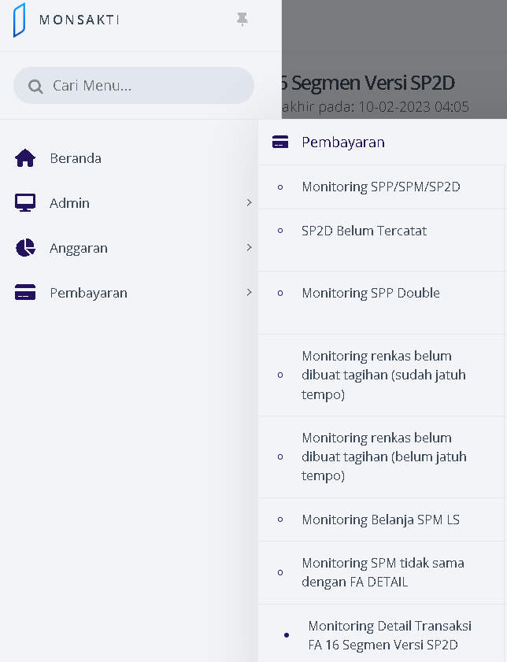
7 | Database SP2D (download dari Laporan FA Detil 16 Segmen - SP2D) | FALSE
8 | Database Monitoring Detail Transaksi FA 16 Segmen Versi SP2D dari MONSAKTI

